EJEMPLO PUNTO DE EQUILIRBIO
EJERCICIO INTEGRADOR SEMANA 21

Vamos a calcular el precio de venta desde cero, partiendo de una estimación completa y desglosando los costos fijos, costos variables y, finalmente, calculando el punto de equilibrio y el precio de venta sugerido para los productos de Zekes Taquería, que son

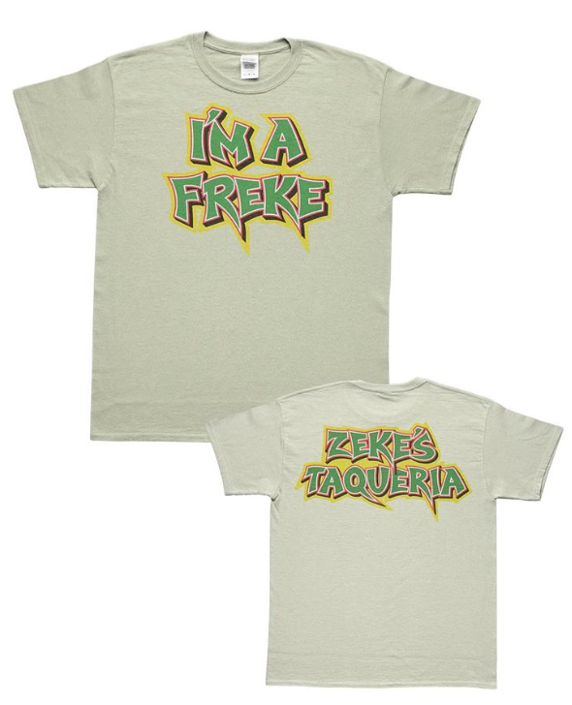
1 | Gorras
2 | Camisas

COSTOS

Costos Fijos Mensuales (Estimados generales de producción)
 |  |  |  | Costo Fijo unitario
Concepto | Gorras | Camisas |  | Producto | Costo fijo total | Producción | Costo fijo unitario
Renta de taller (prorrateado) | $3,000 | $3,000 |  | Gorras | $10,000.00 | $500.00 | $20.00
Energía eléctrica (prorrateado) | $1,000 | $1,200 |  | Camisas | $11,200.00 | $300.00 | $37.33
Sueldos administrativos | $2,500 | $2,500 |  | Costo fijo unitario = Costos fijos / unidades producidas
Publicidad mensual | $1,000 | $1,500
Depreciación maquinaria | $2,500 | $3,000
Total costos fijos | $10,000 | $11,200


Costos Variables por Unidad GORRAS |  |  |  | Costo Total
 |  |  |  | Producto | Variable/u | Fijo/u | Total/u
Elemento | Costo por unidad |  |  | Gorras | $55.00 | $20.00 | $75.00
Tela y materiales | $25.00 |  |  | Camisas | $90.00 | $37.33 | $127.33
Costura y ensamblado | $15.00 |  |  | Costo total unitario = Costo variable unitario + Costo fijo unitario
Etiquetado y empaque | $5.00
Comisiones por venta | $10.00
Total variable/u. | $55.00 |  |  | Precio de venta
 |  |  |  | Producto | Costo total/u | Margen 40% | Precio venta sugerido
Costos Variables por Unidad CAMISAS |  |  |  | Gorras | $75.00 | $30.00 | $105.00
Elemento | Costo por unidad |  |  | Camisas | $127.33 | $50.93 | $178.26
Tela y materiales | $40 |  |  | Para obtener utilidad, vamos a aplicar un margen del 40% sobre el costo total unitario:
Costura y confección | $25
Etiquetado y empaque | $10
Comisiones por venta | $15
Total variable/u. | $90

PUNTO DE EQUILIBRIO

Fórmula:
PE = Costos fijos / (Precio de venta – Costo variable unitario)

Gorras

PE = 10,000 / (105 – 55) = 10,000 / 50 = 200 unidades

Camisas

PE = 11,200 / (178.26 – 90) ≈ 11,200 / 88.26 = 127 unidades

✅ Resultado Final:

Producto | Costo Total/u | Precio Venta | Punto de Equilibrio
Gorras | $75 | $105 | 200 unidades
Camisas | $127.33 | $178.26 | 127 unidades

ACTIVIDAD GRUPAL
EJERCICIO INDIVIDUAL SEMANA 21

Contexto:
Zekes Taquería ahora está lanzando un nuevo producto: sudaderas personalizadas. Para ello, debes determinar el precio de venta sugerido y el punto de equilibrio mensual, considerando los siguientes datos:


Datos del ejercicio

Producción estimada mensual:

250 sudaderas

Costos fijos mensuales estimados para las sudaderas:

Renta (prorrateada): $3,000 |  |  |  | 3000
Sueldo de operario: $4,000 |  |  |  | 4000
Energía eléctrica (prorrateada): $1,500 |  |  |  | 1500
Publicidad: $1,000 |  |  |  | 1000
Depreciación de equipo: $2,500 |  |  |  | 2500
 |  |  |  | 12000
Costos variables por unidad:

Tela y materiales: $60 |  |  |  | 60
Costura y confección: $40 |  |  |  | 40
Etiquetado y empaque: $10 |  |  |  | 10
Comisión por venta: $15 |  |  |  | 15
 |  |  |  | 125

PRECIO DE VENTA |  | COSTO FIJO UNITARIO |  | COSTO VARIABLE UNIT. |  | TOTAL DE COSTO UNIT. | MARGEN UTILIDAD | UTILIDAD EN $ | PRECIO VENTA SUG
Sudaderas |  |  |  |  |  | 0 |  | 0 | 0

PE= | COSTOS FIJOS / (PRECIO VTA-COSTO VARIABLE) |  |  |  | EN UNIDADES

PE= |  | 0 | #DIV/0!

✅ Resultado Final:

Producto | Costo Total/u | Precio Venta | Punto de Equilibrio
Sudaderas | $0 | $0

